U1 Deckblatt
STATISTISCHER BERICHT | > K I 8 - j / 16 <

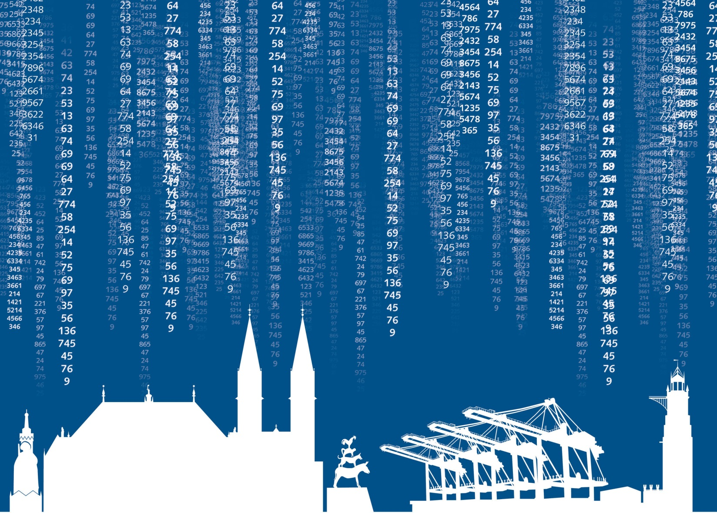

Kinder- und Jugendhilfe
Ausgaben und Einnahmen
im Land Bremen 2016

S1_Inhalt
Statistischer Bericht
K I 8 - j / 16
Kinder- und Jugendhilfe
Ausgaben und Einnahmen im Land Bremen 2016
Inhalt

Vorbemerkungen und Erläuterungen | 2

Abbildung
Bruttoausgaben und reine Ausgaben der Kinder- und Jugendhilfe im Land Bremen 2009 bis 2016 | 3

Tabelle 1
Zusammenfassende Übersicht 2012 - 2016 Ausgaben, Einnahmen und reine Ausgaben der Kinder- und Jugendhilfe nach Städten | 4

Tabelle 2
Ausgaben und Einnahmen für Einzel- und Gruppenhilfen und andere Aufgaben nach SGB VIII nach Trägern in der Stadt Bremen | 5

Tabelle 3
Ausgaben und Einnahmen für Einzel- und Gruppenhilfen und andere Aufgaben nach SGB VIII nach Trägern in der Stadt Bremerhaven | 6

Tabelle 4
Ausgaben und Einnahmen für Einzel- und Gruppenhilfen und andere Aufgaben nach SGB VIII nach Trägern im Land Bremen | 7

Tabelle 5
Ausgaben und Einnahmen nach Einrichtungsarten und Trägern nach Städten | 8

S3_Abb
Abbildung 1 Bruttoausgaben und reine Ausgaben der Kinder- und Jugendhilfe im Land Bremen 2009 bis 2016 in Millionen Euro | Inhalt

 |  |  | Bruttoausgaben | Reine Ausgaben
 |  | 2009 | 275 | 253
 |  | 2010 | 315 | 287
 |  | 2011 | 320 | 292
 |  | 2012 | 344 | 319
 |  | 2013 | 374 | 346
 |  | 2014 | 406 | 375
 |  | 2015 | 453 | 419
 |  | 2016 | 502 | 481

S6_Tab 3
 | #BEZUG! | #BEZUG!
1 | 1 | 1
Abb.: Junge Menschen mit Institutioneller Beratung 2004
nach Altersgruppen im Land Bremen
Tabelle 3 Ausgaben und Einnahmen für Einzel- und Gruppenhilfen und andere Aufgaben nach SGB VIII nach Trägern in der Stadt Bremerhaven 2016 |  |  |  | Inhalt
Ausgaben in EUR -------------- Art der Hilfe | Insgesamt
 |  |  | Zuschüsse an freie Träger
 |  | Personalausgaben, (Geld)Leistungen für Berechtigte, sonstige laufende und einmalige Leistungen
Jugendarbeit | 2098000 | 1913894 | 184106
Jugendsozialarbeit | 183837 | 93837 | 90000
Erzieherischer Kinder- und Jugendschutz, Förderung der Erziehung in der Familie 1) | 844980 | 844980 | -
darunter
Gemeinsame Unterbringung von Müttern oder Vätern mit ihrem(n) Kind(ern) | 156493 | 156493 | -
Förderung von Kindern in Kindertageseinrichtungen und in Kindertagespflege | 5585365 | 4216905 | 1368460
in Tageseinrichtungen | 4723642 | 3437682 | 1285960
darunter
Horte bzw. Einrichtungen für Schulkinder | 517329 | 387997 | 129332
in Tagespflege | 861723 | 779223 | 82500
Hilfe zur Erziehung 2) | 20429268 | 20429268 | -
andere Hilfen zur Erziehung | 3152875 | 3152875 | -
Erziehungsberatung | 371754 | 371754 | -
soziale Gruppenarbeit | 428102 | 428102 | -
Erziehungsbeistand, Betreuungshelfer | 549074 | 549074 | -
sozialpädagogische Familienhilfe | 1249855 | 1249855 | -
Erziehung in einer Tagesgruppe | 1753434 | 1753434 | -
Vollzeitpflege | 5727190 | 5727190 | -
Heimerziehung, Erziehung in einer sonstigen betreuten Wohnform | 6769902 | 6769902 | -
intensive sozialpädagogische Einzelbetreuung | 427082 | 427082 | -
Eingliederungshilfe für seelisch behinderte Kinder und Jugendliche 2) | 2299824 | 2299824 | -
Hilfe für junge Volljährige | 2169269 | 2169269 | -
Vorläufige Maßnahmen zum Schutz von Kindern und Jugendlichen | 1717699 | 1717699 | -
Sonstige Aufgaben des örtlichen und überörtlichen Trägers 3) | 2210084 | 2210084 | -
Mitarbeiterfortbildung | - | - | -
Ausgaben für sonstige Maßnahmen soweit nicht zuordenbar | 58916 | 58916 | -
Ausgaben insgesamt | 37597242 | 35954676 | 1642566
Einnahmen | 172043 | x | x
Reine Ausgaben | 37425199 | x | x
_____
1) Erzieherischer Kinder- und Jugendschutz; Allgemeine Förderung der Erziehung in der Familie, Beratung in Fragen der Partnerschaft, Trennung und Scheidung sowie Beratung und Unterstützung bei der Ausübung der Personensorge, Gemeinsame Unterbringung von werdenden Müttern und Müttern und Vätern mit ihrem(n) Kind(ern), Betreuung und Versorgung des Kindes in Notsituationen und Unterstützung bei notwendiger Unterbringung zur Erfüllung der Schulpflicht. 2) Ausgaben für Leistungen an Minderjährige. 3) Mitwirkung in Verfahren von den Familiengerichten, Adoptionsvermittlung, Mitwirkung in Verfahren nach dem Jugendgerichtsgesetz, Amtspflegschaft, Amtsvormundschaft und Beistandschaft.

S7_Tab 4
 | #BEZUG! | #BEZUG!
1 | 1 | 1
Abb.: Junge Menschen mit Institutioneller Beratung 2004
nach Altersgruppen im Land Bremen
Tabelle 4 Ausgaben und Einnahmen für Einzel- und Gruppenhilfen und andere Aufgaben nach SGB VIII nach Trägern im Land Bremen 2016 |  |  |  | Inhalt
Ausgaben in EUR -------------- Art der Hilfe | Insgesamt
 |  |  | Zuschüsse an freie Träger
 |  | Personalausgaben, (Geld)Leistungen für Berechtigte, sonstige laufende und einmalige Leistungen
Jugendarbeit | 3679142 | 2296718 | 1382424
Jugendsozialarbeit | 814896 | 93837 | 721059
Erzieherischer Kinder- und Jugendschutz, Förderung der Erziehung in der Familie 1) | 8154422 | 7413977 | 740445
darunter
Gemeinsame Unterbringung von Müttern oder Vätern mit ihrem(n) Kind(ern) | 5776736 | 5776736 | -
Förderung von Kindern in Kindertageseinrichtungen und in Kindertagespflege | 17267176 | 14551222 | 2715954
in Tageseinrichtungen | 7090370 | 5804410 | 1285960
darunter
Horte bzw. Einrichtungen für Schulkinder | 2884057 | 2754725 | 129332
in Tagespflege | 10176806 | 8746812 | 1429994
Hilfe zur Erziehung 2) | 160932844 | 155684208 | 5248636
andere Hilfen zur Erziehung | 14963897 | 12989598 | 1974299
Erziehungsberatung | 371754 | 371754 | -
soziale Gruppenarbeit | 1354697 | 428102 | 926595
Erziehungsbeistand, Betreuungshelfer | 6056086 | 6056086 | -
sozialpädagogische Familienhilfe | 17942956 | 17942956 | -
Erziehung in einer Tagesgruppe | 7688028 | 7688028 | -
Vollzeitpflege | 15683081 | 13335339 | 2347742
Heimerziehung, Erziehung in einer sonstigen betreuten Wohnform | 95081482 | 95081482 | -
intensive sozialpädagogische Einzelbetreuung | 1790863 | 1790863 | -
Eingliederungshilfe für seelisch behinderte Kinder und Jugendliche 2) | 20136300 | 17958612 | 2177688
Hilfe für junge Volljährige | 20043928 | 19800803 | 243125
Vorläufige Maßnahmen zum Schutz von Kindern und Jugendlichen | 24885488 | 24885488 | -
Sonstige Aufgaben des örtlichen und überörtlichen Trägers 3) | 2210084 | 2210084 | -
Mitarbeiterfortbildung | 128321 | 128321 | -
Ausgaben für sonstige Maßnahmen soweit nicht zuordbar | 1195409 | 811950 | 383459
Ausgaben insgesamt | 259448010 | 245835220 | 13612790
Einnahmen | 8959174 | x | x
Reine Ausgaben | 250488836 | x | x
_____
1) Erzieherischer Kinder- und Jugendschutz; Allgemeine Förderung der Erziehung in der Familie, Beratung in Fragen der Partnerschaft, Trennung und Scheidung sowie Beratung und Unterstützung bei der Ausübung der Personensorge, Gemeinsame Unterbringung von werdenden Müttern und Müttern und Vätern mit ihrem(n) Kind(ern), Betreuung und Versorgung des Kindes in Notsituationen und Unterstützung bei notwendiger Unterbringung zur Erfüllung der Schulpflicht. 2) Ausgaben für Leistungen an Minderjährige. 3) Mitwirkung in Verfahren von den Familiengerichten, Adoptionsvermittlung, Mitwirkung in Verfahren nach dem Jugendgerichtsgesetz, Amtspflegschaft, Amtsvormundschaft und Beistandschaft.

